상품제안서
이메이션 USB 3.1 Alloy DUO (32GB, 64G, 128G) | 상품코드: F26999

 |  |  |  |  |  |  | 02-412-0044 | www.easy1.co.kr
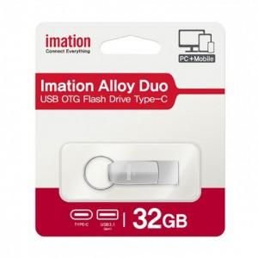

【상세/제작정보】 | 기본수량 미만 인쇄시 비용 추가. 개별인쇄, 양면인쇄 등 별도 문의.

【인쇄/포장옵션】 | 레이저 / 포장지포장

【공급단가】 | 수량 | 100~ | 300~ | 500~ | 1,000~ | 3,000~
*VAT별도 | 32G | 8,520원 | 8,380원 | 8,180원 | 7,970원 | 7,840원
 | 64G | 9,100원 | 8,950원 | 8,730원 | 8,510원 | 8,370원
 | 128G | 17,050원 | 16,770원 | 16,360원 | 15,950원 | 15,680원

【상품 URL】 | https://easy1.co.kr:443/src/goods_detail.php?gdno=26999

